Sheet2
 |  |  | i | intSum
 |  |  | 0 | 10
 |  |  | 1 | 20
 |  |  | 2 | 30
 |  |  | 3 | 40
 |  |  | 4 | 50
 |  |  | 5 | 60
 |  |  | 6 | 70
 |  |  | 7 | 80
 |  |  | 8 | 90
 |  |  | 9 | 100

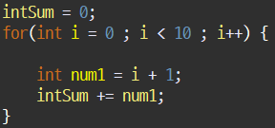
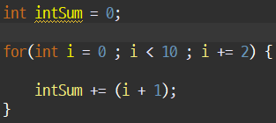
i | num1 | intSum += num1; |  |  | i | intSum | intSum
for() 시작 |  | 0으로 clear |  |  | 0 | 1 | 1
0 | 1 | 1 |  |  | 2 | 4 | 1+3
1 | 2 | 3 |  |  | 4 | 9 | 1+3+5
2 | 3 | 6 |  |  | 6 | 16 | 1+3+5+7
3 | 4 | 10 |  |  | 8 | 25 | 1+3+5+7+9
4 | 5 | 15
5 | 6 | 21
6 | 7 | 28
7 | 8 | 36
8 | 9 | 45
9 | 10 | 55

